COVER
NOBLAND |  | DATE: | 2023-04-10
COVER SHEET
KOHL'S WOVEN - SVVW, PSP'24

STYLE# | WV44W106
DESCRIPTION | TOP
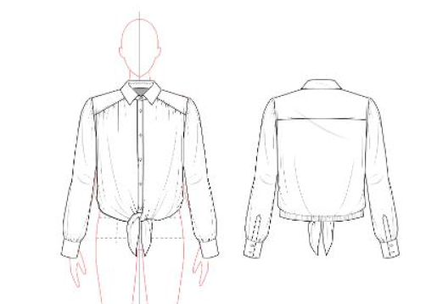

CREAT PATTERN
PATTERN | NBOV
ATTN | MR. OSCAR
FROM | JOLIE VI (Ext: 2786/0975721374)

WV44W106
NOBLAND 봉제작업지시서 SEWING
UPDATED: | 10-Apr-23 | PSP'23, SVVW, WV44W106 CS
[ VIETNAM / INDONESIA ]

CONSTRUCTION
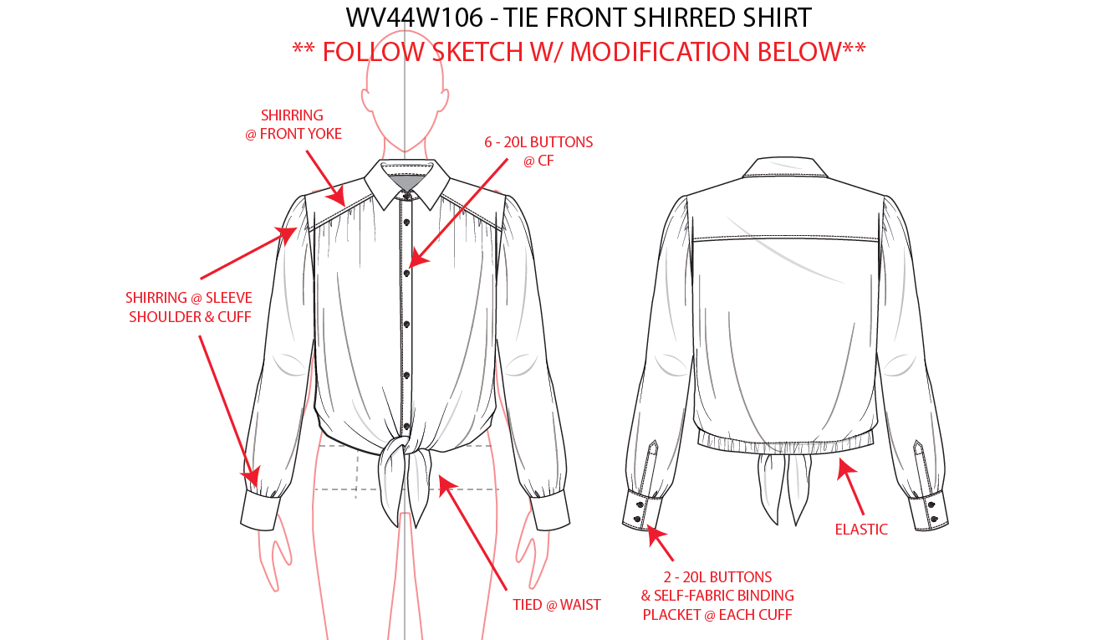
[COLLAR]/ LÁ CỔ
-COLLAR AND FULL FUNCTIONAL PLACKET, 6PCS BUTTONS (20L).
-EDGE STITCH ALL AROUND COLLAR/COLLAR STAND/PLACKET EDGE.
- 1 NÚT Ở CHÂN CỔ VÀ 5 NÚT TRÊN NẸP (NÚT 20L)
- DIỄU XUNG QUANH CHÂN CỔ/NẸP
-LÁ CỔ DIỄU MÍ ẨN

[YOKE]/ ĐÔ TRƯỚC
-SHIRRING @ FRONT YOKE/ DÚN Ở ĐÔ TRƯỚC
-1/4" STITCH/ DIỄU 1/4"
[BACK YOKE]/ ĐÔ SAU
-1/4" STITCH/ DIỄU 1/4" TRÊN ĐÔ
-CLEAN FINISH/ MAY SẠCH
ĐƯỜNG MAY PHẢI ĐƯỢC THẲNG

[
NO STITCH

SHIRRING @SLV SHOULDER & CUFF
DÚN Ở ĐỈNH TAY VÀ CỬA TAY
ARMHOLE SEAM SEWN FIRST THEN SIDE SEAM/ TRA NÁCH TRƯỚC KHI RÁP SƯỜN

[HEM]
-ENCASED 1" ELASTIC @ BACK HEM ONLY.
*ELASTIC SHOULD BE TACKED AT CB.
-1/8" DOUBLE TURN BACK @FRONT
-LAI SAU LUỒN VỚI THUN 1"
- THUN ĐƯỢC TACKING DỌC Ở GIỮA
- LAI TRƯỚC MAY SẠCH VỚI 1/8"
[CUFF]
- 2 BUTTONS (20L) @ BACK CUFF.
-SELF FABRIC BINDING PLACKET @EACH CUFF W/EDGE STITCHING.
-LIGHT SHIRRING @ SLEEVE CUFF SEAM.
- 2 NÚT (20L) TRÊN MĂNG SÉT
- NẸP TAY BẰNG VẢI CHÍNH Ở MỖI TAY VỚI DIỄU
- DÚN NHẸ @ĐƯỜNG MAY CỬA TAY

WORKMANSHIP:
WR front collar isn’t smooth and collar stand is puckering/ Cổ phải được phẳng và không được nhăn, vặn
Front yoke seam and shirring length uneven on both sides/ Đường diễu đô phải êm và độ dún ở hai bên phải đều nhau
Shirring length at slv cap uneven on both side and under pttn spec/ Độ dún ở đỉnh tay phải đều ở hai bên và đúng với thông số của rập

SPEC
***Be careful Extended, relaxed spec

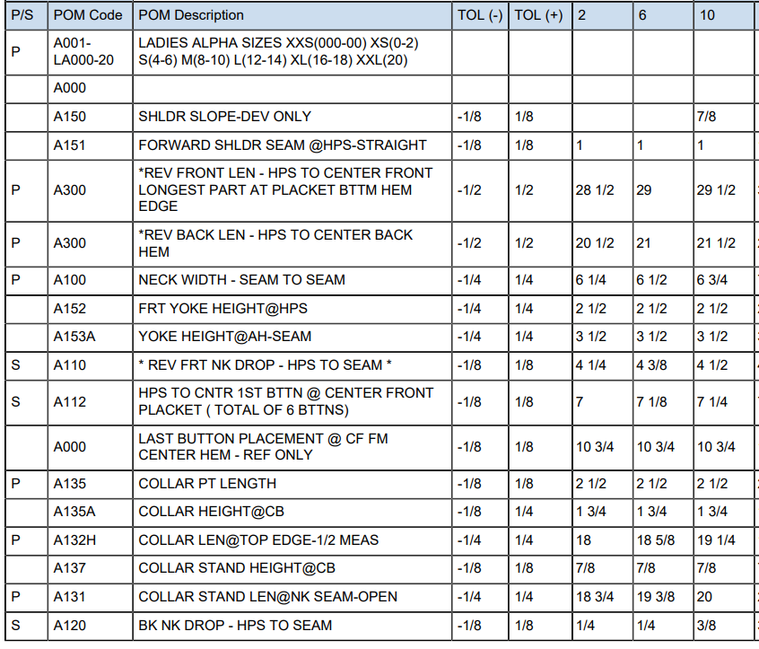

6 5/8

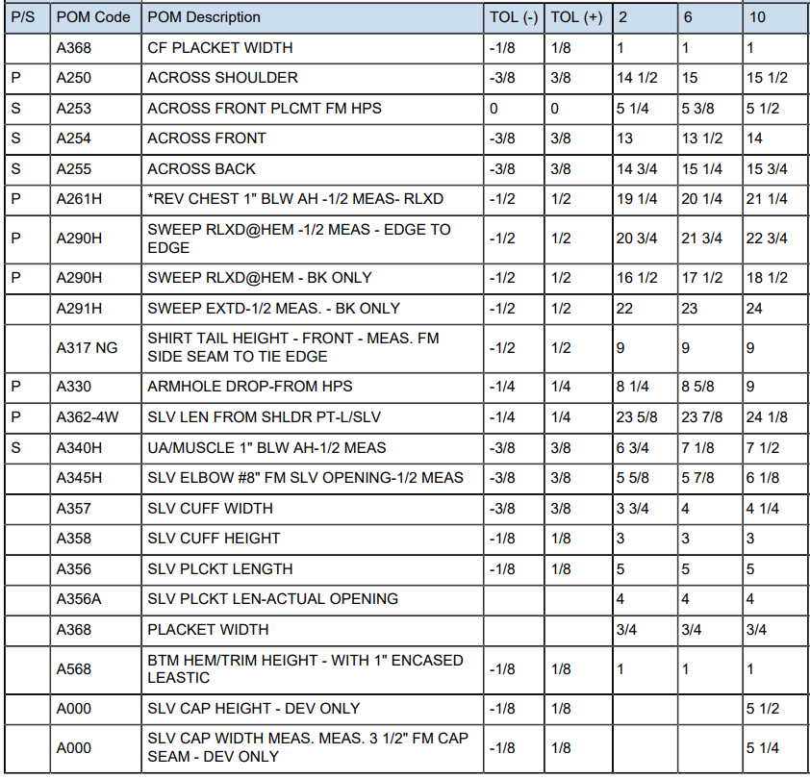
24 1/4
7 5/8
6 1/2

SPEC - W/O LINING

